trijst

Dots:
leņķis grādos starp trijstūra malām a un b: |  |  |  |  |  | 24
malu a un b garumi
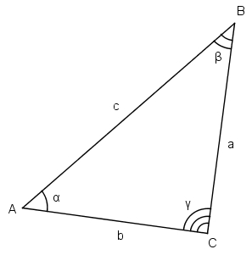
Aprēķināt:
visus iespējamos malas c garumus pēc kosinusu teorēmas

0 | 1 | 3 | 5 | 7 | 9 | 11 | 13 | 15 | 17 | 19
2 | 1.8174938709 | 2.8124458949 | 4.5295054756 | 6.4127207794 | 8.3504224885 | 10.31194083 | 12.285873661 | 14.26706906 | 16.252871362 | 18.241776104
4 | 3.688708167 | 3.8496368431 | 4.9023300283 | 6.4223029817 | 8.1522457931 | 9.9835989179 | 11.869514869 | 13.787621953 | 15.726145586 | 17.678370708
6 | 5.6488805893 | 5.4524816126 | 5.9623199813 | 7.0263051018 | 8.4373376848 | 10.050292087 | 11.782532616 | 13.588516427 | 15.442392383 | 17.328796448
8 | 7.6297533304 | 7.255302037 | 7.420625271 | 8.092709755 | 9.1606889994 | 10.504498784 | 12.03207241 | 13.681996866 | 15.415035193 | 17.206091415
10 | 9.6185456205 | 9.140528407 | 9.0874693544 | 9.4665167286 | 10.229749688 | 11.299584877 | 12.598152964 | 14.062229475 | 15.645419058 | 17.315079475
12 | 11.611188734 | 11.066124501 | 10.867314255 | 11.033491141 | 11.548910529 | 12.369993616 | 13.440838877 | 14.706990085 | 16.122498721 | 17.651469419
14 | 13.605990879 | 13.014183162 | 12.712786436 | 12.722457096 | 13.042503216 | 13.651112253 | 14.512024026 | 15.583478974 | 16.825302152 | 18.20265827
16 | 15.60212395 | 14.975941216 | 14.599019105 | 14.490821314 | 14.657300089 | 15.089366767 | 15.765200061 | 16.65515165 | 17.727002567 | 18.949911967
18 | 17.599135085 | 16.946641768 | 16.5120495 | 16.312783029 | 16.357444838 | 16.64407141 | 17.160542665 | 17.886959944 | 18.799001237 | 19.871123747
20 | 19.596755846 | 18.923491198 | 18.443540835 | 18.172228205 | 18.118928151 | 18.28554721 | 18.666197154 | 19.248184216 | 20.013952009 | 20.943351079

zaļais
Dots:
c | 10.00
Zināms, ka visi trijstūri zaļajā figūrā ir taisnleņķa vienādsānu trijstūri.

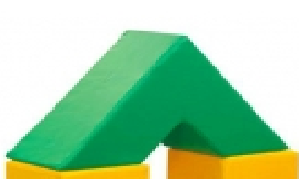
Aprēķināt
zaļās figūras tilpumu |  | 2,000.00
zaļās figūras virsmas laukumu |  | 1,165.69

palīgdarbības:
mazā trijstūra katetes garums |  | 7.0710678119
lielā trijstūra katetes garums |  | 21.213203436
mazā trijstūra laukums |  | 25
lielā trijstūra laukums |  | 225
mazās trijstūrveida figūras (cauruma) tilpums |  | 250.00
lielās trijstūrveida figūras tilpums |  | 2,250.00
c
c
c
c

